SQL层
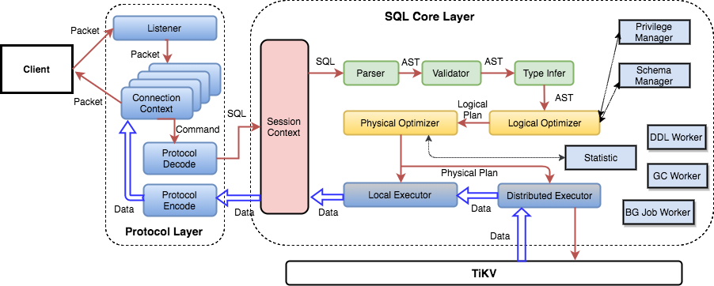

Protocol Layer
是与 Client 交互的接口，目前 TiDB 只支持 MySQL 协议，相关的代码都在 server 包中
主要功能是管理客户端 connection，解析 MySQL 命令并返回执行结果。具体的实现是按照 MySQL 协议实现，具体的协议可以参考 MySQL 协议文档。当前实现最好的一个 MySQL 协议组件，如果大家的项目中需要用到 MySQL 协议解析、处理的功能，可以参考或引用这个模块。
连接建立的逻辑在 server.go 的 Run() 方法中，主要是下面两行：
conn, err := s.listener.Accept()
go s.onConn(conn)
单个 Session 处理命令的入口方法是调用 clientConn 类的 dispatch 方法，这里会解析协议并转给不同的处理函数。

